1.1 IAM需求说明
需求背景：港交所项目需要实现云资源自动化发放，通过封装IAM接口实现快速创建资源空间、用户、用户组等功能

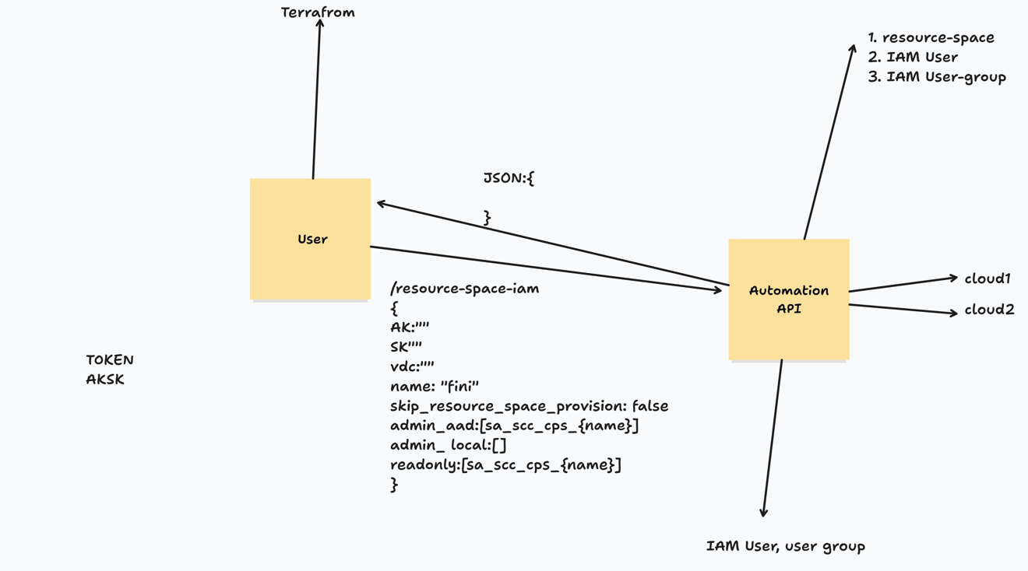

封装API接口说明： /resource-space-iam { AK:"", SK:"", region:"", vdc:"", env:"plike", name:"fini",--根据名称在指定VDC下创建资源空间, cps_admin_aad:["username1"],--创建SAML用户，可以包含多个,添加到用户组{env}_cps_{name}_admin_group cps_admin_local:["username2"],--创建本地用户，可以包含多个,添加到用户组{env}_cps_{name}_admin_group admin_aad:["username3"],--创建SAML用户，可以包含多个,添加到用户组{env}_{name}_admin_group admin_local:["username4"],--创建本地用户，可以包含多个,添加到用户组{env}_{name}_admin_group supp_aad:["username5"],--创建SAML用户，可以包含多个,添加到用户组{env}_{name}_supp_group supp_local:["username6"]--创建本地用户，可以包含多个,添加到用户组{env}_{name}_supp_group } 此接口创建资源空间、企业项目和不同的用户组，然后按照制定的规则绑定预置角色到用户组，最后创建用户加入到用户组。 规则说明： 1、先查询资源空间，不存在才创建 2、先查询企业项目，不存在才创建 3、先查询用户组，不存在才创建，如果存在也不用修改权限，保持原来的设置即可 4、先查询用户，不存在才创建，然后加入用户组

注意：SAML用户在当env=plike时自动追加@squatuat.com.hk后缀，当env=prod时自动追加@hkex.com.hk后缀
数据结构示例
环境（env） | VDC | 资源空间 | 用户组 | 用户
prod
plike
 | VDC3 | 资源空间1
 |  | 资源空间2（name=fini） | {env}_cps_{name}_admin_group | user11(SAML用户)
 |  |  |  | user12(SAML用户)
 |  |  | {env}_{name}_admin_group | user21(本地用户)
 |  |  |  | user22(本地用户)
 |  |  | {env}_{name}_supp_group | user31(本地用户)
 |  |  |  | user32(本地用户)

API适配程序主要实现功能： 1、对外提供restful接口：/resource-space-iam 2、解析body中AK/SK的值是否有效，获取token 3、在指定VDC下创建资源空间 {region}_{env}_{name}_rs_vdc3 4、在指定VDC下创建企业项目 {env}_{name}_eps_vdc3 5、创建三个用户组，分别是：{env}_cps_{name}_admin_group、{env}_{name}_admin_group、{env}_{name}_supp_group 6、根据“权限样本”内容，给三个用户组分配权限，绑定预置角色，其中包括VDC、资源空间和企业项目三个对象绑定角色 7、然后根据cps_admin_aad等6个参数的值，分别创建SAML和本地用户，绑定到对应的用户组上

1.2 ELB需求说明
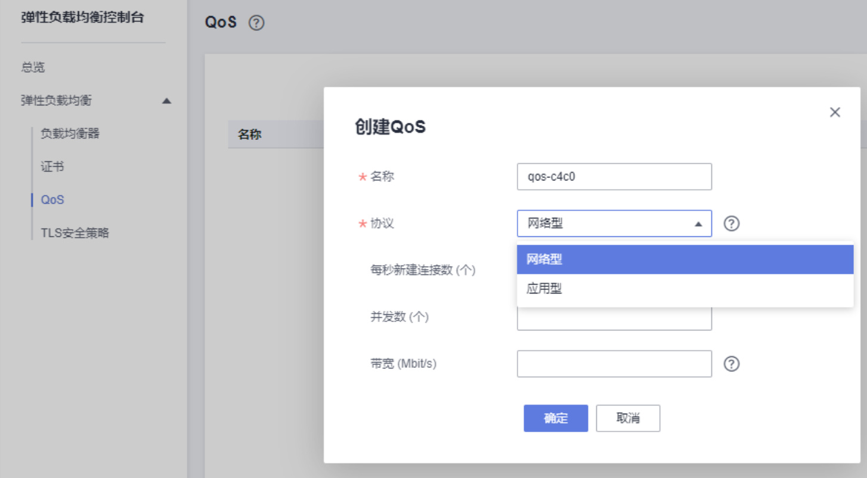
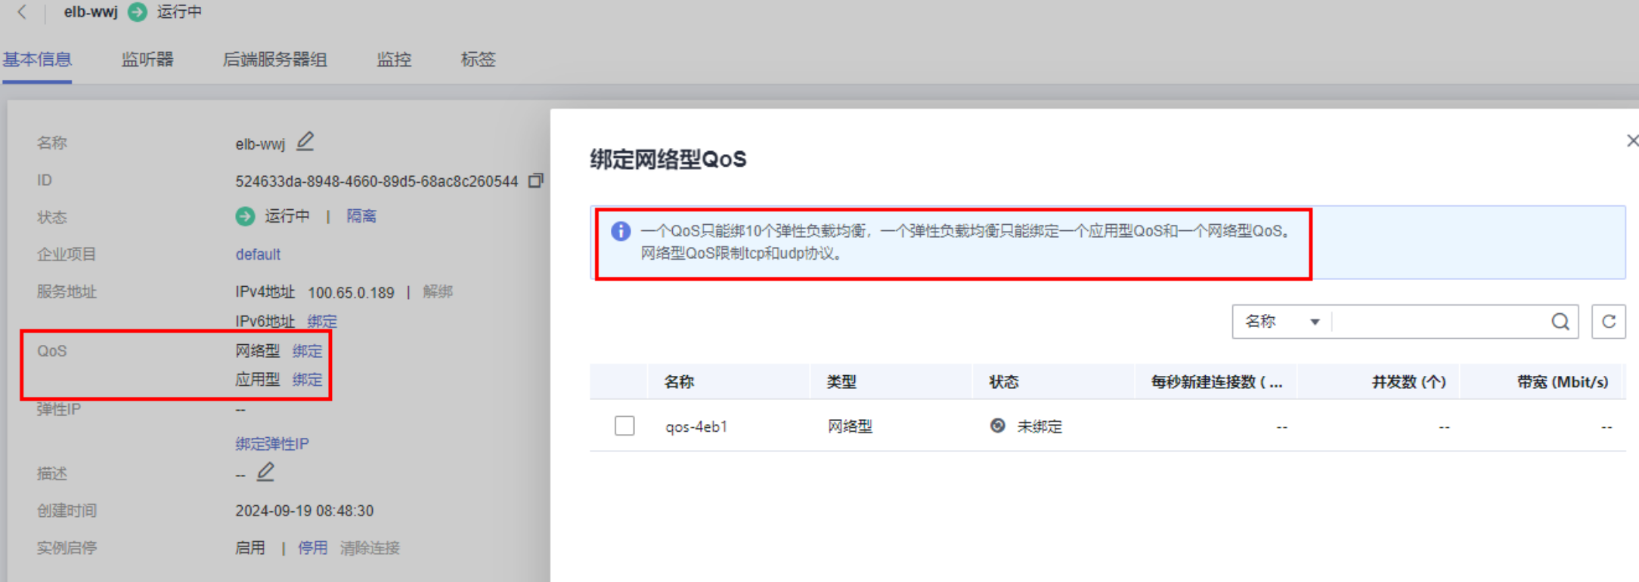
需求背景：港交所项目需要实现云资源自动化发放，通过封装接口实现快速配置ELB的L4和L7的QoS参数

封装API接口说明： /resource-elb-qos { AK:"", SK:"", region:"", resource_space:"", vdc:"", elb:"" }

API适配程序主要实现功能： 1、对外提供restful接口：/resource-elb 2、解析body中AK/SK的值是否有效，获取token 3、根据参数查询ELB 4、检查该ELB是否绑定了两个QoS：Default_L4_QoS_{流水号}和Default_L7_QoS_{流水号} 5、如果没有就创建QoS，设置为不限流量，并绑定到该ELB 备注：由于一个QoS只能绑定10个ELB，因此Default_L4_QoS和Default_L7_QoS加上后缀为{流水号}

权限样本
plike_cps_APP_admin_group --> {env}_cps_{name}_admin_group
Object | Object Type | Role | 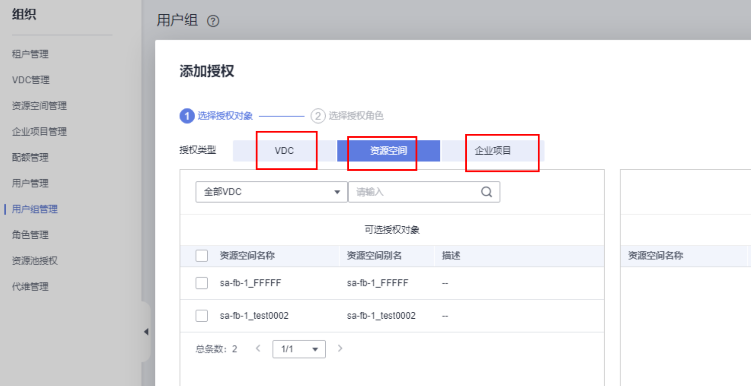 命名规则解释： 输入：name=APP;env=plike;region=hk-cci-2 输出： 1、创建资源，需确定命名规范？ a、新建资源空间：hk-cci-2_plike_APP_rs_vdc3 b、新建企业项目：plike_APP_eps_vdc3 c1、新建用户组：plike_cps_APP_admin_group c2、新建用户组：plike_APP_admin_group c3、新建用户组：plike_APP_supp_group 2.1、配置plike_cps_APP_admin_group权限 a、配置VDC权限hkex_cloud2_vdc1绑定2个角色 b、配置资源空间hk-cci-2_plike_APP_rs_vdc3绑定13个角色 c、配置企业项目plike_APP_eps_vdc3绑定1个角色 2.2、配置plike_APP_admin_group权限 a、配置VDC权限hkex_cloud2_vdc1绑定1个角色 b、配置资源空间hk-cci-2_plike_APP_rs_vdc3绑定8个角色 c、配置企业项目plike_APP_eps_vdc3绑定1个角色 2.3、配置plike_APP_supp_group权限 a、配置VDC权限hkex_cloud2_vdc1绑定1个角色 b、配置资源空间hk-cci-2_plike_APP_rs_vdc3绑定5个角色 c、配置企业项目plike_APP_eps_vdc3绑定1个角色 3、创建用户并添加到指定的用户组
hkex_cloud2_vdc1 | Global | ECS Flavor List
hkex_cloud2_vdc1 | Global | VDC Readonly
hk-cci-2_plike_APP_rs_vdc3 | Resource Space | ECS Administrator
hk-cci-2_plike_APP_rs_vdc3 | Resource Space | SWR Administrator
hk-cci-2_plike_APP_rs_vdc3 | Resource Space | AOM FullAccess
hk-cci-2_plike_APP_rs_vdc3 | Resource Space | KMS CMKFullAccess
hk-cci-2_plike_APP_rs_vdc3 | Resource Space | LTS FullAccess
hk-cci-2_plike_APP_rs_vdc3 | Resource Space | SFS FullAccess
hk-cci-2_plike_APP_rs_vdc3 | Resource Space | CCE Administrator Role
hk-cci-2_plike_APP_rs_vdc3 | Resource Space | DCS FullAccess
hk-cci-2_plike_APP_rs_vdc3 | Resource Space | ROMA Administrator
hk-cci-2_plike_APP_rs_vdc3 | Resource Space | Resource Space Guest
hk-cci-2_plike_APP_rs_vdc3 | Resource Space | Tenant Guest
hk-cci-2_plike_APP_rs_vdc3 | Resource Space | VPC Administrator
hk-cci-2_plike_APP_rs_vdc3 | Resource Space | EVS FullAccess
plike_APP_eps_vdc3 | Enterprise Projects | OBS Administrator

plike_APP_admin_group --> {env}_{name}_admin_group
Object | Object Type | Role
hkex_cloud2_vdc1 | Global | VDC Readonly
hk-cci-2_plike_APP_rs_vdc3 | Resource Space | Tenant Guest
hk-cci-2_plike_APP_rs_vdc3 | Resource Space | CCE ReadOnlyAccess Policy
hk-cci-2_plike_APP_rs_vdc3 | Resource Space | Resource Space Guest
hk-cci-2_plike_APP_rs_vdc3 | Resource Space | ECS Operator
hk-cci-2_plike_APP_rs_vdc3 | Resource Space | EVS Snapshot
hk-cci-2_plike_APP_rs_vdc3 | Resource Space | KMS Operator
hk-cci-2_plike_APP_rs_vdc3 | Resource Space | AOM ReadOnlyAccess
hk-cci-2_plike_APP_rs_vdc3 | Resource Space | LTS ReadOnlyAccess
plike_APP_eps_vdc3 | Enterprise Projects | OBS Administrator

plike_APP_supp_group --> {env}_{name}_supp_group
Object | Object Type | Role
hkex_cloud2_vdc1 | Global | DB Monitor
hk-cci-2_plike_APP_rs_vdc3 | Resource Space | CCE ReadOnlyAccess Policy
hk-cci-2_plike_APP_rs_vdc3 | Resource Space | Resource Space Guest
hk-cci-2_plike_APP_rs_vdc3 | Resource Space | ECS ReadOnly
hk-cci-2_plike_APP_rs_vdc3 | Resource Space | AOM ReadOnlyAccess
hk-cci-2_plike_APP_rs_vdc3 | Resource Space | LTS ReadOnlyAccess
plike_APP_eps_vdc3 | Enterprise Projects | OBS ReadOnlyAccess

